المؤشرات الكلية

سوق العراق للاوراق المالية
جلسة الاثنين 2025/9/22 |  |  |  | تقرير أسعار الأسهم المتداولة واخبار الشركات
الجلسة (167)

الاسهم المتداولة المدرجة و OTC |  |  | 1,450,748,010 |  |  | قيمة الأسهم المتداولة المدرجة و OTC |  | 1,912,953,266 |  |  | صفقات الشركات المدرجة وOTC | 1025
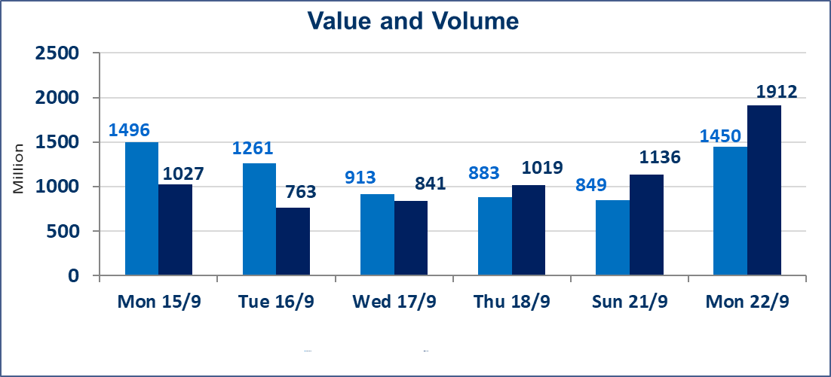
المؤشر60 ISX اليوم | 972.31 |  | نقطة |  |  | المؤشر15 ISX اليوم | 1141.10 | نقطة
المؤشر 60 ISX السابق | 967.34 |  | نقطة |  |  | المؤشر 15 ISX السابق | 1134.49 | نقطة
نسبة التغير | 0.51 |  | % |  |  | نسبة التغير | 0.58 | %
عدد النقاط | 4.97 |  | نقطة |  |  | عدد النقاط | 6.61 | نقطة

الشركات المدرجة | 104 | OTC | 11 | 115 |  | الشركات غير المتداولة المدرجة | 42 | OTC | 8 | 50
الشركات المتداولة | 44 | OTC | 2 | 46 |  | الشركات المرتفعة |  |  | 12
شركات الهيئة العامة |  |  |  | 7 |  | الشركات المنخفضة |  |  | 12
الموقوفة بقرار من هيأة الأوراق المالية |  |  |  | 11
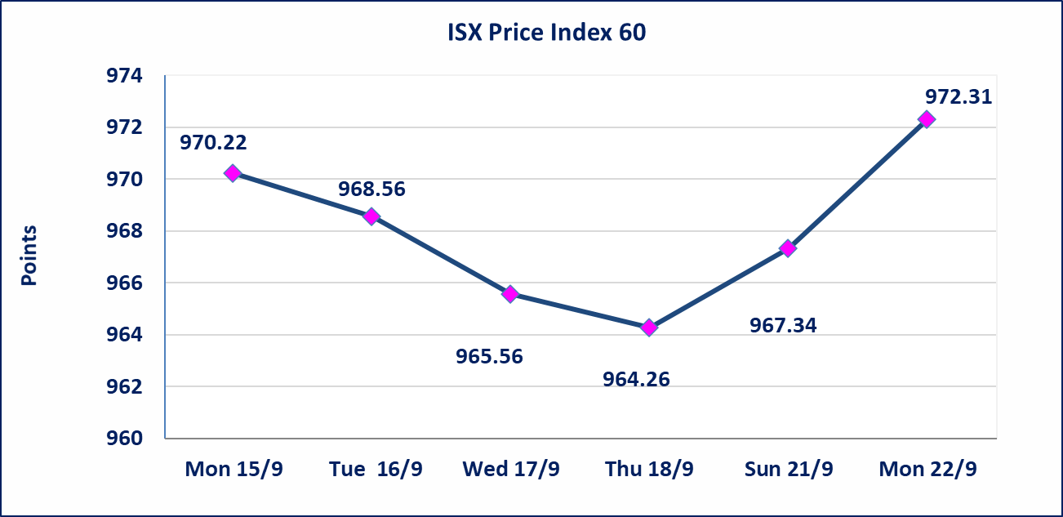
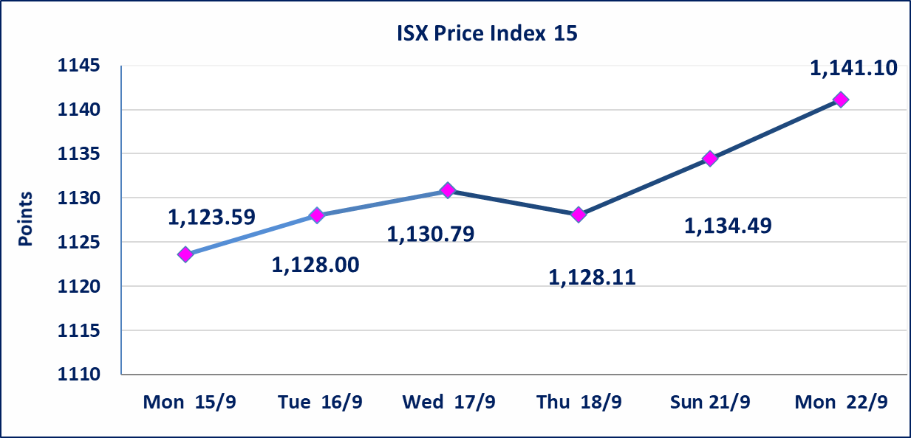

السندات بناء الاصدارية الاولى | سيتم ايقاف التداول على السندات البناء الاصدارية الاولى (1,000,000) اعتبارا من جلسة 2025/9/23
الحد الأعلى والادنى للتغير في السعر | نسبة التغير في المنصة النظامية (15%)، نسبة التغير في المنصة الثانية (20%)، نسبة التغير في المنصة الثالثة (5%) إرتفاعاً وإنخفاضاً من سعر الاغلاق السابق.
Web site : www.isx-iq.net E-mail : info-isx@isx-iq.net |  |  |  |  | 07834000034 - 07711211522 : ص . ب :3607 العلوية الهاتف |  |  |  |  |  | بغداد /الكرادة/ قرب المسرح الوطني /مجاور مصرف الخليج التجاري

نسبة التغير
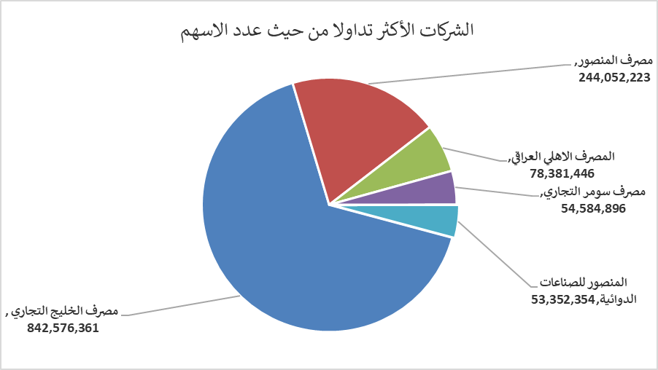
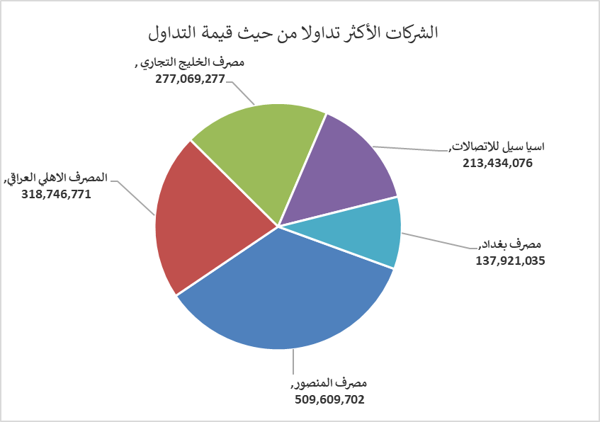
الشركات الأكثر ارتفاعاً وانخفاضاً

نسبة التغير لاسعار الاغلاق الاكثر ارتفاعاً |  |  |  | نسبة التغير لاسعار الاغلاق الاكثر انخفاضاً
اسم الشركة | اغلاق | التغير(%) | الاسهم المتداولة | اسم الشركة | اغلاق | التغير (%) | الاسهم المتداولة
مصرف الخليج التجاري | 0.350 | 9.38 | 842,576,361 | الاهلية للانتاج الزراعي | 2.000 | -13.42 | 3,497,000
الصناعات المعدنية والدراجات | 2.100 | 5.00 | 7,892,775 | مصرف الاستثمار العراقي | 0.210 | -4.55 | 5,799,615
فندق فلسطين | 22.000 | 4.76 | 10,145 | مصرف اشور الدولي | 0.220 | -4.35 | 5,295,000
المصرف الاهلي العراقي | 4.100 | 3.80 | 78,381,446 | المواد الانشائية الحديثة | 0.440 | -4.35 | 472,017
مصرف الائتمان العراقي | 0.740 | 2.78 | 4,060,000 | الصناعات الكيمياوية والبلاستيكية | 1.850 | -2.63 | 450,000

الشركات الاكثر نشاطا حسب الاسهم المتداولة (حجم التداول) |  |  |  | الشركات الاكثر نشاطا حسب القيمة المتداولة
اسم الشركة | اغلاق | التغير(%) | الاسهم المتداولة | اسم الشركة | اغلاق | التغير (%) | القيمة المتداولة
مصرف الخليج التجاري | 0.350 | 9.38 | 842,576,361 | مصرف المنصور | 2.100 | 1.45 | 509,609,702
مصرف المنصور | 2.100 | 1.45 | 244,052,223 | المصرف الاهلي العراقي | 4.100 | 3.80 | 318,746,771
المصرف الاهلي العراقي | 4.100 | 3.80 | 78,381,446 | مصرف الخليج التجاري | 0.350 | 9.38 | 277,069,277
مصرف سومر التجاري | 0.080 | 0.00 | 54,584,896 | اسيا سيل للاتصالات | 12.300 | 0.08 | 213,434,076
المنصور للصناعات الدوائية | 2.600 | 2.36 | 53,352,354 | مصرف بغداد | 3.690 | 0.00 | 137,921,035

